各种游戏玩法
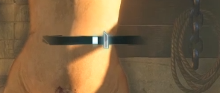
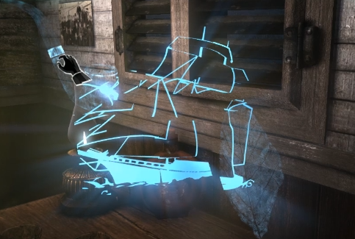
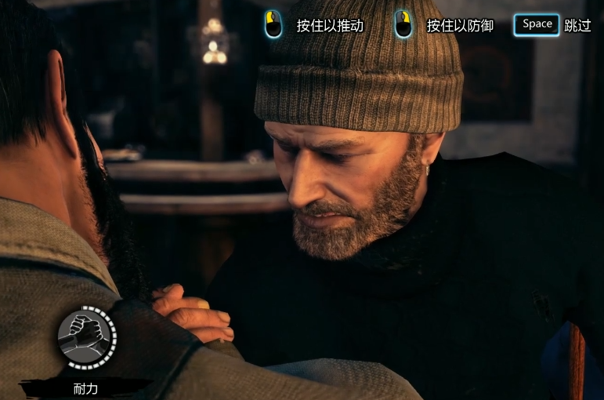
游戏名 | 玩法&其他 | 说明
夏洛克福尔摩斯：罪与罚 | 现场分析 | 通过移动镜头，视角内鼠标移动到亮起位置可点击，据此获得名词信息，案件信息,并且播放人物语音解说。 选项判断：多选项内选择正确选项。 分析网状图：组合 分析得到的名词，进行推断。
 | 物件细看 | 场景内拿起物件，互动分析。
 | 记忆碎片拼凑 | 拼图玩法，3D旋转（类似生化危机物件影子开门）+移动记忆块。
 | QTE | 快速按键、当光标到达一定区域时确认。
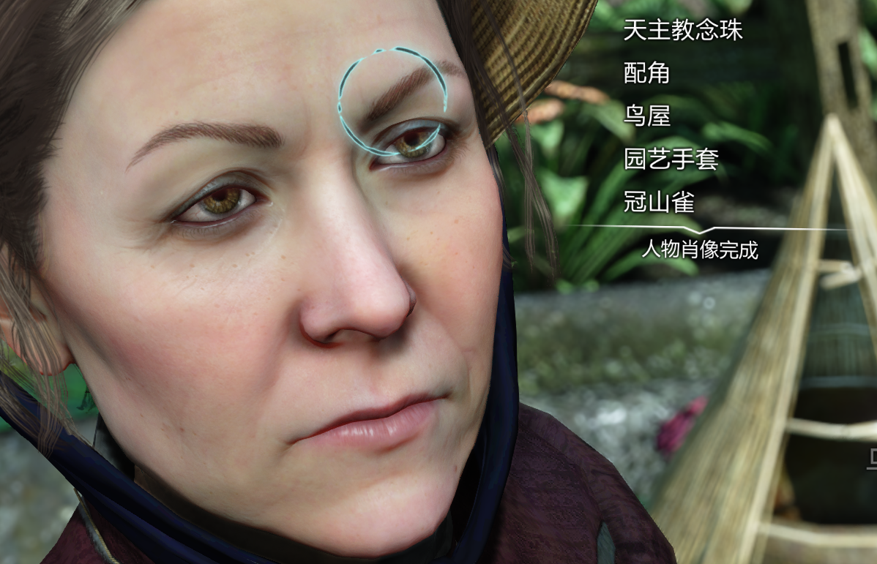
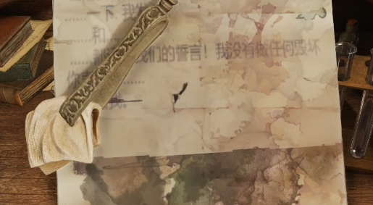
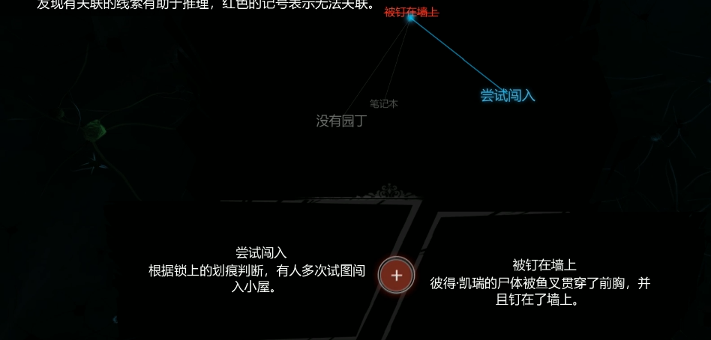
 | 分析台药剂配置 | 按图纸依次倒入药剂原料制作药剂。
 | 擦拭书信 | 用药水将被污染的文字还原。
 | 超级视线 | 开启后色调变灰，鼠标移动到可互动线索后显示UI文字，可以点击。
 | 扳手腕 | 观察人物表情，控制好耐力，进行推动（进攻）、防御（防守）。
 | 撬锁 | 齿轮保险箱。
 | 文件线索整理 | 在一堆文件中，根据推理发展选择正确的文字进行整理，联立成证据。

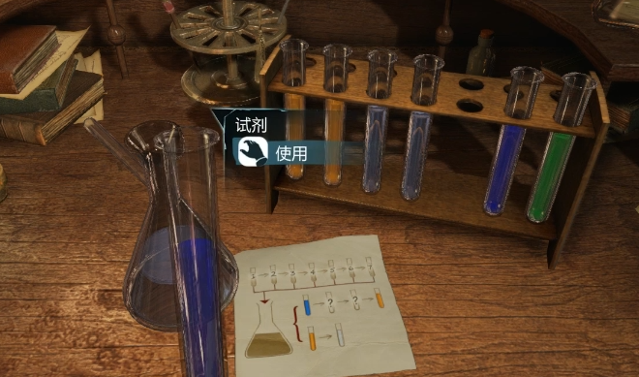
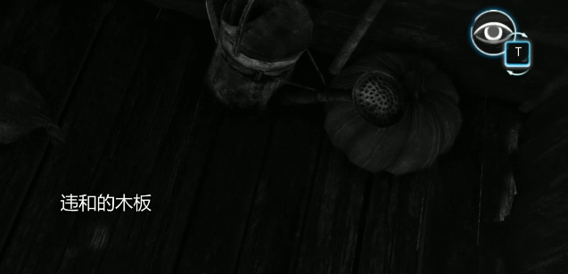
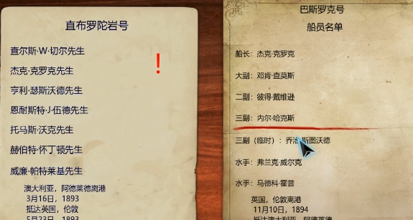


 | 大量过场CG
 | 道德选择
十三机兵防卫圈 | 思维云图 | 将道具场景互动，背包，人物，线索等结合为一个系统。
 | 多人物剧情 | 类似底特律：变人。

夏洛克福尔摩斯：第一章 | 伪装系统

